상품제안서
디자인 노트 (주문제작형) | 상품코드: S04228

 |  |  |  |  |  |  | 02-713-8555 | www.synergygift.co.kr
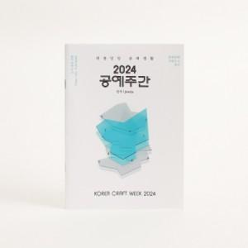

【상세/제작정보】 | 내 맘 대로 디자인 노트

【인쇄/포장옵션】 | 풀칼라 / OPP(비닐)

【공급단가】 | 수량 | 1,000~ | 2,000~ | 3,000~ | 5,000~ | 10,000~
*VAT별도 | 34P | 640원 | 590원 | 540원 | 490원 | 460원
 | 68P | 800원 | 740원 | 690원 | 640원 | 595원

【상품 URL】 | https://www.synergygift.co.kr:443/src/goods_detail.php?gdno=5624

